ボイラ室換気計算表紙
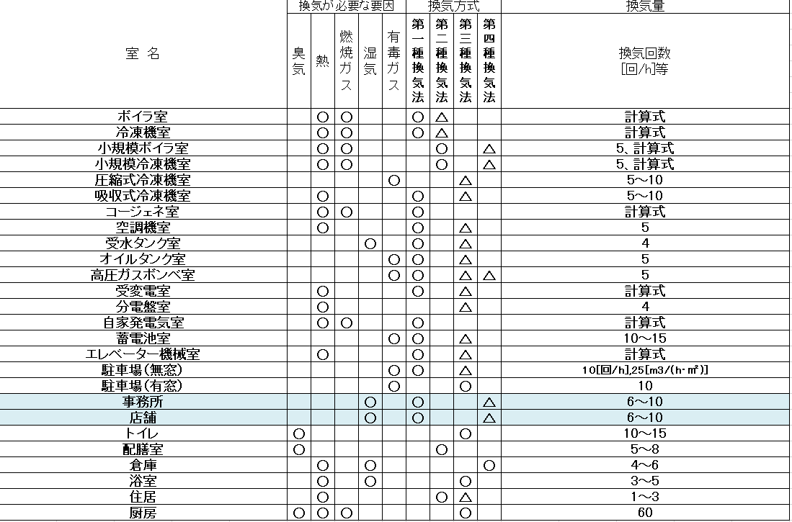
 |  |  | 換気計算書
 |  |  |  |  |  |  |  |  |  | 2021-07-20

室内熱排除


 |  |  |  |  |  |  |  |  |  | EA
 |  |  |  |  |  |  |  |  |  | 放熱換気風量
OA or SA |  |  |  |  |  |  |  |  |  | 974 |  | [ｍ3/ｈ]
必要換気空気量
974 |  | [ｍ3/ｈ]

 |  |  |  |  |  |  |  |  | 角型ガラリ
角型ガラリ |  |  |  |  |  |  |  |  | 0 | × | 0 | [mm]
0 | × | 0 | [mm]
 |  |  |  | 換気方式
 |  |  |  |  | 第3種換気法

 |  |  |  |  | 給気方式 ： | 自然給気
 |  |  |  |  | 排気方式 ： | 強制排気 |  |  |  |  |  |  | 第1種換気法 | 強制給気 | 強制排気
 |  |  |  |  |  |  |  |  |  |  |  |  | 第2種換気法 | 強制給気 | 自然排気
 |  |  |  |  | 設計条件一覧 |  |  |  |  |  |  |  | 第3種換気法 | 自然給気 | 強制排気
 |  |  |  |  |  |  |  |  |  |  |  |  | 第4種換気法 | 自然給気 | 自然排気
 |  |  |  |  | 居室サイズ |  | 18.6 | ［㎡］
 |  |  |  |  | 室内高さ |  | 2.8 | ［m］
 |  |  |  |  | 室内空気量 |  | 52.08 | [㎥]
 |  |  |  |  | 換気風量 |  | 974 | [ｍ3/ｈ]
 |  |  |  |  |  |  | 18.7 | [回/h]

 |  |  |  |  | 注意事項

 |  | 1） | 室内に異臭や、整髪香料が蔓延しないように配慮し、設計基準を店舗、事務所の設計基準の
 |  |  | 1.5倍以上の値に設定
 |  | 2） | 新型コロナウイルス対策として、その他設備の設計基準よりも大きな設計条件とする

